Dimensionnement
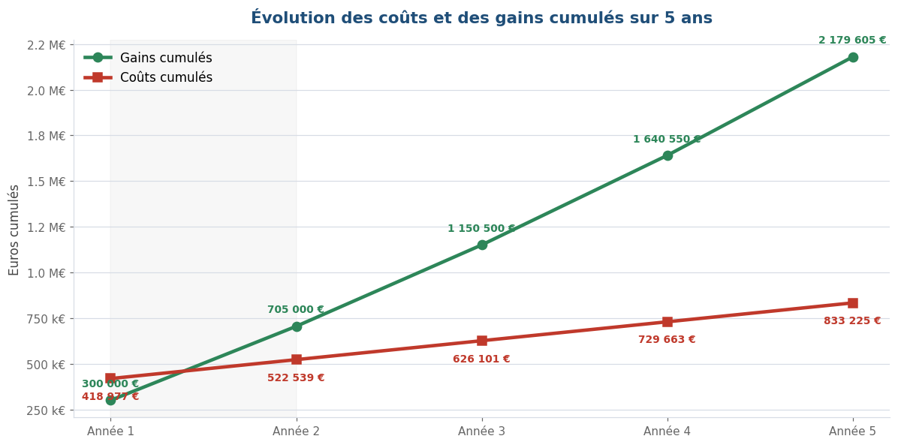
Dimensionnement du projet

Profils et tarifs journaliers
Profil | Tarif journalier | Commentaire
Data Scientist | 700 € | Profil expérimenté du marché français.
ML Engineer | 750 € | Profil plus rare, axé MLOps.
Architecte cloud Azure | 850 € | Senior, intervient ponctuellement.
Développeur mobile (iOS / Android) | 600 € | Profil intermédiaire.
Ingénieur DevOps | 650 € | Profil tendu sur Azure.
Designer UX | 550 € | Parcours et écrans clés.
Product Owner | 700 € | Présent tout au long du projet.
Scrum Master | 600 € | Souvent à mi-temps.
Testeur QA | 500 € | Présent à la fin de chaque sprint.
Délégué à la protection des données | 800 € | Quelques jours sur les sujets RGPD.

Paramètres du projet
Paramètre | Valeur | Commentaire
Durée d'un sprint (semaines) | 2 | Rythme standard SCRUM.
Nombre de sprints | 9 | Calculé à partir de la charge totale.
Taux de maintenance annuelle | 15.0% | 15 % du coût de développement, pratique courante.
Coût Azure (entraînement, ponctuel) | 25,000 € | Phase d'expérimentation et d'entraînement des modèles.
Coût Azure (production, par an) | 60,000 € | Inférence, stockage des photos, base de données, supervision.

Gains attendus
Hypothèse | Valeur | Commentaire
Chiffre d'affaires additionnel année 1 | 300,000 € | Estimation du marketing. Montée en charge progressive.
Croissance année 2 | 35.0% | Effet d'adoption sur la deuxième année.
Croissance à partir de l'année 3 | 10.0% | Croissance stabilisée.

Chiffrage par fonctionnalité (charge en jours-homme et répartition par profil)
Fonctionnalité | Charge (j) | Data Scientist | ML Engineer | Architecte cloud Azure | Développeur mobile (iOS / Android) | Ingénieur DevOps | Designer UX | Coût (€)
Inscription et connexion à l'application | 8 | 0% | 0% | 10% | 60% | 20% | 10% | 5,040 €
Prise de photo dans l'application | 10 | 0% | 0% | 0% | 80% | 0% | 20% | 5,900 €
Gestion de la collection de photos | 12 | 15% | 0% | 0% | 60% | 0% | 25% | 7,230 €
Recommandation à partir de ma garde-robe | 70 | 35% | 30% | 10% | 15% | 10% | 0% | 49,700 €
Sélection des styles préférés | 5 | 10% | 0% | 0% | 60% | 0% | 30% | 2,975 €
Sélection des marques préférées | 5 | 0% | 0% | 0% | 70% | 0% | 30% | 2,925 €
Sources d'inspiration externes | 12 | 25% | 0% | 5% | 50% | 0% | 20% | 7,530 €
Recommandation à partir de mes préférences | 35 | 30% | 30% | 10% | 20% | 10% | 0% | 24,675 €
Affichage du vêtement recommandé sur ma photo | 45 | 25% | 40% | 0% | 25% | 0% | 10% | 30,600 €
Changement de couleur du vêtement | 20 | 25% | 40% | 0% | 25% | 0% | 10% | 13,600 €
Changement de style du vêtement | 20 | 25% | 40% | 0% | 25% | 0% | 10% | 13,600 €
Avis sur les recommandations | 8 | 20% | 0% | 0% | 60% | 0% | 20% | 4,880 €
Achat d'un article recommandé | 10 | 0% | 0% | 10% | 70% | 20% | 0% | 6,350 €
Consentement à la collecte des photos | 8 | 0% | 0% | 0% | 50% | 10% | 20% | 3,800 €
Accès et suppression de mes données personnelles | 12 | 0% | 0% | 0% | 60% | 25% | 15% | 7,260 €
Purge automatique en cas d'inactivité | 10 | 0% | 0% | 0% | 30% | 60% | 10% | 6,250 €
Total | 290 |  |  |  |  |  |  | 192,315 €

Synthèse par profil
Profil | Charge (j) | Tarif journalier | Coût total | Mode d'intervention
Data Scientist | 63.2 | 700 € | 44,205 € | Présent sur toutes les fonctionnalités IA.
ML Engineer | 65.5 | 750 € | 49,125 € | Surtout sur les fonctionnalités lourdes.
Architecte cloud Azure | 12.9 | 850 € | 10,965 € | Ponctuel, sur l'architecture.
Développeur mobile (iOS / Android) | 97.3 | 600 € | 58,350 € | Présent sur toutes les fonctionnalités.
Ingénieur DevOps | 23.9 | 650 € | 15,535 € | Mise en place CI/CD, purge, supervision.
Designer UX | 25.7 | 550 € | 14,135 € | Parcours et écrans.
Product Owner | 72.0 | 700 € | 50,400 € | Très présent, 80 % du temps.
Scrum Master | 45.0 | 600 € | 27,000 € | Mi-temps.
Testeur QA | 27.0 | 500 € | 13,500 € | Surtout en fin de sprint.
Délégué à la protection des données | 9.0 | 800 € | 7,200 € | Quelques jours sur les sujets RGPD.
Coût humain total | 441.4 |  | 290,415 €

Coûts du projet
Investissement initial (versement unique)
Coût humain (équipe projet) |  |  | 290,415 €
Azure (entraînement, environnement de dev) |  |  | 25,000 €
Total investissement initial |  |  | 315,415 €

Coûts récurrents (par année)
Maintenance applicative (15 % du coût humain) |  |  | 43,562 €
Azure en production |  |  | 60,000 €
Total coûts récurrents par an |  |  | 103,562 €

Rentabilité sur 5 ans
Année | Gains | Coûts | Flux net annuel | Flux net cumulé | Statut | Gains cumulés | Coûts cumulés
Année 1 | 300,000 € | -418,977 € | -118,977 € | -118,977 € | Non rentable | 300,000 € | 418,977 €
Année 2 | 405,000 € | -103,562 € | 301,438 € | 182,461 € | Rentable | 705,000 € | 522,540 €
Année 3 | 445,500 € | -103,562 € | 341,938 € | 524,398 € | Rentable | 1,150,500 € | 626,102 €
Année 4 | 490,050 € | -103,562 € | 386,488 € | 910,886 € | Rentable | 1,640,550 € | 729,664 €
Année 5 | 539,055 € | -103,562 € | 435,493 € | 1,346,379 € | Rentable | 2,179,605 € | 833,226 €

Année où la rentabilité est atteinte |  |  | 2

